2021년 6월 24일 19시 8분 50초
 | Next Level | aespa | Next Level
 | Butter | 방탄소년단 | Butter
 | 헤픈 우연 | 헤이즈 (Heize) | HAPPEN
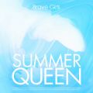 | 치맛바람 (Chi Mat Ba Ram) | 브레이브걸스 | Summer Queen
 | Dun Dun Dance | 오마이걸 (OH MY GIRL) | Dear OHMYGIRL
 | Peaches (Feat. Daniel Caesar & Giveon) | Justin Bieber | Justice
 | 롤린 (Rollin') | 브레이브걸스 | Rollin'
 | Alcohol-Free | TWICE (트와이스) | Taste of Love
 | 라일락 | 아이유 | IU 5th Album 'LILAC'
 | ASAP | STAYC(스테이씨) | STAYDOM
 | 운전만해 (We Ride) | 브레이브걸스 | We Ride
 | Dynamite | 방탄소년단 | Dynamite (DayTime Version)
 | Celebrity | 아이유 | IU 5th Album 'LILAC'
 | 안녕 (Hello) | 조이 (JOY) | 안녕 (Hello) - Special Album
 | 상상더하기 | MSG워너비 TOP 8 (별루지, 김정수, 강창모, 정기석, 이동휘, 이상이, 박재정, 원슈타인) | MSG워너비 TOP 8 경연곡
 | 상상더하기 | 라붐 (LABOUM) | Fresh Adventure
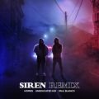 | 사이렌 Remix (Feat. UNEDUCATED KID, Paul Blanco) | 호미들 | 사이렌 Remix
 | Timeless | SG 워너비 | Sg Wanna Be+
 | 비와 당신 | 이무진 | 슬기로운 의사생활 시즌2 OST Part 1
 | 내 손을 잡아 | 아이유 | 최고의 사랑 OST Part.4
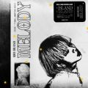 | 멜로디 | ASH ISLAND | 멜로디
 | 밝게 빛나는 별이 되어 비춰줄게 | 송이한 | 밝게 빛나는 별이 되어 비춰줄게
 | 마.피.아. In the morning | ITZY (있지) | GUESS WHO
 | 신호등 | 이무진 | 신호등
 | 라라라 | SG 워너비 | My Friend
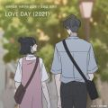 | LOVE DAY (2021) (바른연애 길잡이 X 양요섭, 정은지) | 양요섭, 정은지 | LOVE DAY (2021) (바른연애 길잡이 X 양요섭, 정은지)
 | 밤하늘의 별을(2020) | 경서 | 밤하늘의 별을(2020)
 | Savage Love (Laxed - Siren Beat) (BTS Remix) | Jawsh 685, Jason Derulo, 방탄소년단 | Savage Love (Laxed - Siren Beat) [BTS Remix]
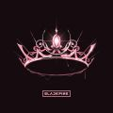 | Lovesick Girls | BLACKPINK | THE ALBUM
 | Coin | 아이유 | IU 5th Album 'LILAC'
 | 내사람 | SG 워너비 | The Precious History
 | Dolphin | 오마이걸 (OH MY GIRL) | NONSTOP
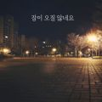 | 잠이 오질 않네요 | 장범준 | 잠이 오질 않네요
 | 작은 것들을 위한 시 (Boy With Luv) (Feat. Halsey) | 방탄소년단 | MAP OF THE SOUL : PERSONA
 | 에잇(Prod.&Feat. SUGA of BTS) | 아이유 | 에잇
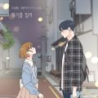 | 취기를 빌려 (취향저격 그녀 X 산들) | 산들 | 취기를 빌려 (취향저격 그녀 X 산들)
 | On The Ground | 로제 (ROSÉ) | R
 | Blueming | 아이유 | Love poem
 | 어떻게 이별까지 사랑하겠어, 널 사랑하는 거지 | AKMU (악동뮤지션) | 항해
 | 추억은 만남보다 이별에 남아 | 정동하 | 추억은 만남보다 이별에 남아
 | 어푸 (Ah puh) | 아이유 | IU 5th Album 'LILAC'
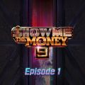 | VVS (Feat. JUSTHIS) (Prod. GroovyRoom) | 미란이 (Mirani), 먼치맨(MUNCHMAN), Khundi Panda, 머쉬베놈 (MUSHVENOM) | 쇼미더머니 9 Episode 1
 | Off My Face | Justin Bieber | Justice
 | 아로하 | 조정석 | 슬기로운 의사생활 OST Part 3
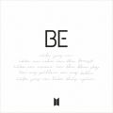 | Life Goes On | 방탄소년단 | BE
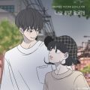 | 나랑 같이 걸을래 (바른연애 길잡이 X 적재) | 적재 | 나랑 같이 걸을래 (바른연애 길잡이 X 적재)
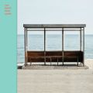 | 봄날 | 방탄소년단 | YOU NEVER WALK ALONE
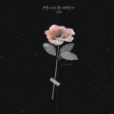 | 그날에 나는 맘이 편했을까 | 이예준 | 그날에 나는 맘이 편했을까
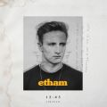 | 12:45 (Stripped) | Etham | 12:45 (Stripped)
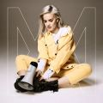 | 2002 | Anne-Marie | Speak Your Mind (Deluxe)
 | 흔들리는 꽃들 속에서 네 샴푸향이 느껴진거야 | 장범준 | 멜로가 체질 OST Part 3
 | METEOR | 창모 (CHANGMO) | Boyhood
 | 모든 날, 모든 순간 (Every day, Every Moment) | 폴킴 | '키스 먼저 할까요?' OST Part.3
 | 그냥 안아달란 말야 | 다비치 | 그냥 안아달란 말야
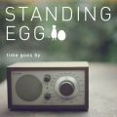 | 오래된 노래 | 스탠딩 에그 | 오래된 노래
 | 너의 번호를 누르고 (Prod. 영화처럼) | #안녕 | 너의 번호를 누르고
 | 살짝 설렜어 (Nonstop) | 오마이걸 (OH MY GIRL) | NONSTOP
 | 어떻게 지내 (Prod. By VAN.C) | 오반 (OVAN) | 어떻게 지내
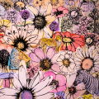 | Memories | Maroon 5 | JORDI (Deluxe)
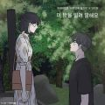 | 이 밤을 빌려 말해요 (바른연애 길잡이 X 10CM) | 10CM | 이 밤을 빌려 말해요 (바른연애 길잡이 X 10CM)
 | 오늘도 빛나는 너에게 (To You My Light) (Feat.이라온) | 마크툽 (MAKTUB) | Red Moon : To You My Light
 | 사실 나는 (Feat.전건호) | 경서예지 | 사실 나는
 | 늦은 밤 너의 집 앞 골목길에서 | 노을 | 늦은 밤 너의 집 앞 골목길에서
 | 추적이는 여름 비가 되어 | 장범준 | 장범준 싱글
 | How You Like That | BLACKPINK | How You Like That
 | 체념 | 정상동기 (김정수, 정기석, 이동휘, 이상이) | MSG워너비 TOP 8 경연곡
 | 힘든 건 사랑이 아니다 | 임창정 | 힘든 건 사랑이 아니다
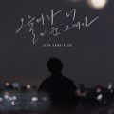 | 오늘따라 더 미운 그대가 | 전상근 | 오늘따라 더 미운 그대가
 | 이렇게 좋아해 본 적이 없어요 | CHEEZE (치즈) | 이렇게 좋아해 본 적이 없어요 (소녀의 세계 X CHEEZE(치즈))
 | 살다가 | SG 워너비 | 살다가
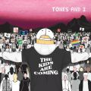 | Dance Monkey | Tones And I | The Kids Are Coming
 | 허리춤 | 오반 (OVAN) | 허리춤
 | 다정히 내 이름을 부르면 | 경서예지, 전건호 | 다정히 내 이름을 부르면 (경서예지 x 전건호)
 | 너의 발걸음에 빛을 비춰줄게 (Prod. 조영수) | 케이시 (Kassy) | 너의 발걸음에 빛을 비춰줄게 (Prod. 조영수)
 | 마음을 드려요 | 아이유 | 사랑의 불시착 OST Part 11
 | 이제 나만 믿어요 | 임영웅 | 내일은 미스터트롯 우승자 특전곡
 | Love poem | 아이유 | Love poem
 | 너를 만나 | 폴킴 | 너를 만나
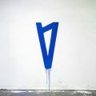 | Paris In The Rain | Lauv | I met you when I was 18. (the playlist)
 | 아이와 나의 바다 | 아이유 | IU 5th Album 'LILAC'
 | 내 마음이 움찔했던 순간 (취향저격 그녀 X 규현) | 규현 (KYUHYUN) | 내 마음이 움찔했던 순간 (취향저격 그녀 X 규현)
 | When We Disco (Duet with 선미) | 박진영 | When We Disco
 | 우린 어쩌다 헤어진 걸까 | 허각 | Hello
 | 우리 왜 헤어져야 해 | 신예영 | 우리 왜 헤어져야 해
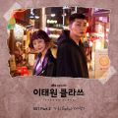 | 시작 | 가호 (Gaho) | 이태원 클라쓰 OST Part.2
 | Don't Start Now | Dua Lipa | Future Nostalgia
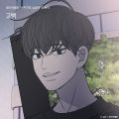 | 고백 (바른연애 길잡이 X 허각) | 허각 | 고백 (바른연애 길잡이 X 허각)
 | If You Love Me (Feat. 주헌 (몬스타엑스)) | NS 윤지 | If You Love Me (Feat. 주헌 (몬스타엑스))
 | Downtown Baby | 블루 (BLOO) | Downtown Baby
 | Maniac | Conan Gray | Maniac
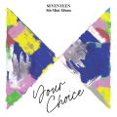 | Ready to love | 세븐틴 | SEVENTEEN 8th Mini Album 'Your Choice'
 | 함께 했는데 이별은 나 혼자인 거야 | 소정 (레이디스 코드) | 함께 했는데 이별은 나 혼자인 거야
 | 안녕 | 폴킴 | 호텔 델루나 OST Part.10
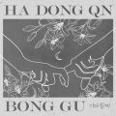 | 기다릴게 | 하동균, 봉구 | 기다릴게
 | 봄 안녕 봄 | 아이유 | IU 5th Album 'LILAC'
 | 거짓말이라도 해서 널 보고싶어 | 백지영 | 거짓말이라도 해서 널 보고싶어
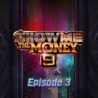 | 내일이 오면 (Feat. 기리보이, BIG Naughty (서동현)) | 릴보이 (lIlBOI) | 쇼미더머니 9 Episode 3
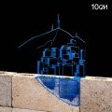 | 서울의 잠 못 이루는 밤 (Feat. 이수현) | 10CM | 5.2 (Feat. 이수현)
 | 맛 (Hot Sauce) | NCT DREAM | 맛 (Hot Sauce) - The 1st Album
 | 만약에 | M.O.M (별루지, 강창모, 박재정, 원슈타인) | MSG워너비 TOP 8 경연곡

